Sheet1
Áo khoác | 1 | 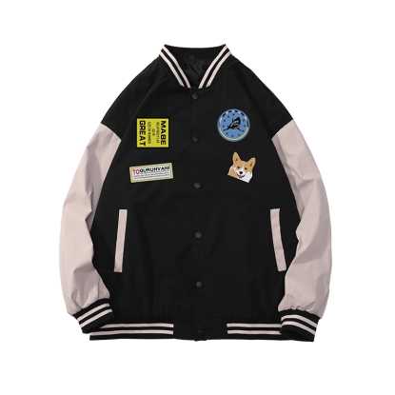
Áo sơ mi | 1 | 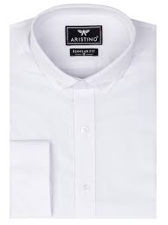
Quần jean | 1 | 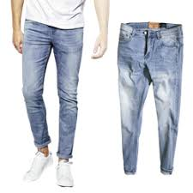
Quần dài/quần âu | 1 | 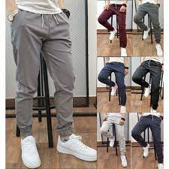
Áo khoác | 1 | 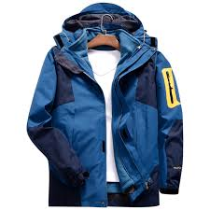
Áo vest | 1 | 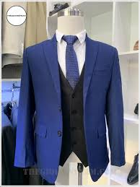
Áo hoodie,áo len, áo nỉ | 1 | 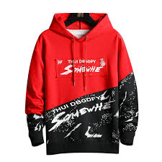
Điện thoại | 2 | 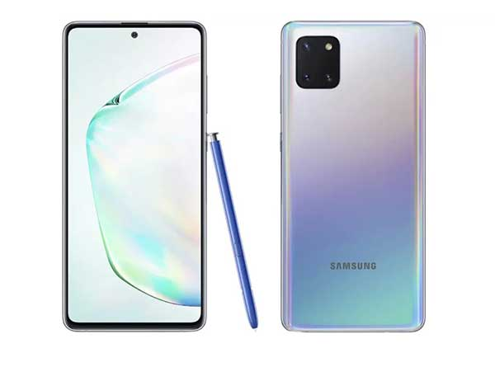
Máy tính bảng | 2 | 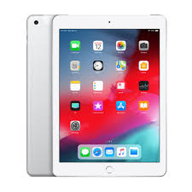
Pin dự phòng | 2 | 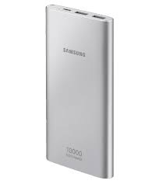
ốp lung , bao da , miếng dán điện thoại | 2 | 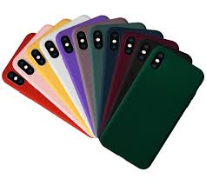
tai nghe Bluetooth | 2 | 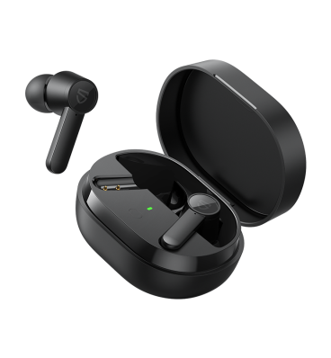
phụ kiện khác | 2 | 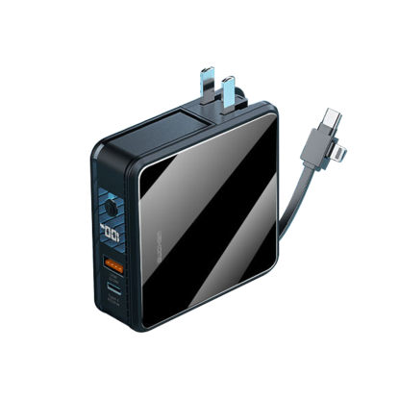
Thiết bị đeo thông minh | 3 | 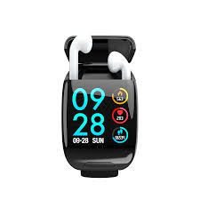
Phụ kiện tivi | 3 | 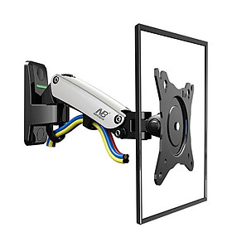
Phụ kiện console | 3 | 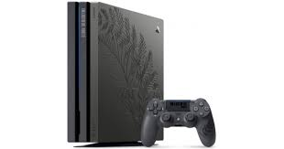
Thiết bị điện tử | 3 | 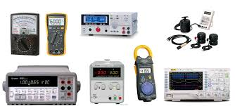
Loa | 3 | 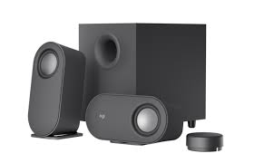
Tai nghe | 3 | 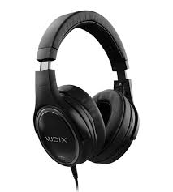
Tivi | 3 | 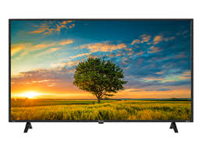
Máy tính bàn | 4 | 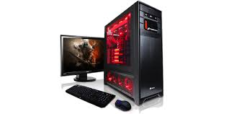
Màn hình | 4 | 
Link kiện máy tính | 4 | 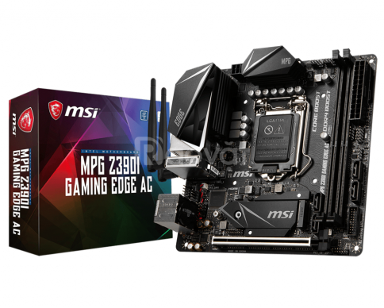
Thiết bị lưu trữ | 4 | 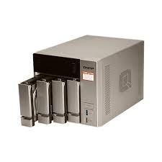
Thiết bị mạng | 4 | 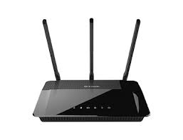
Máy in , máy scan ,máy chiếu | 4 | 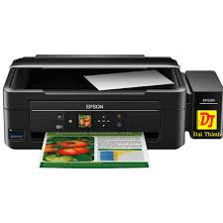
Phụ kiện máy tính | 4 | 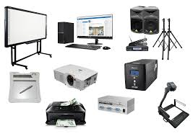
Laptop | 4 | 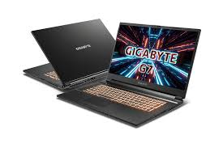
khác | 4 | 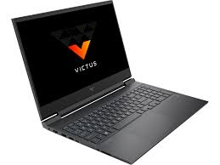
Máy ảnh và máy quay phim | 5 | 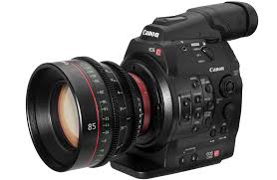
Camera giám sát & camera hệ thống | 5 | 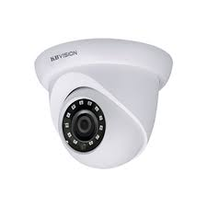
Thẻ nhớ | 5 | 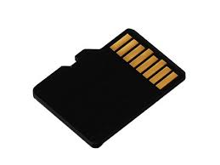
ống kính | 5 | 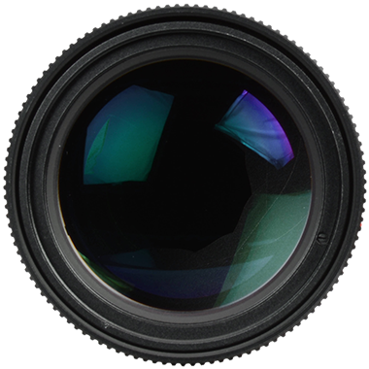
phu kiện máy ảnh | 5 | 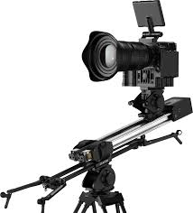
flycam | 5 | 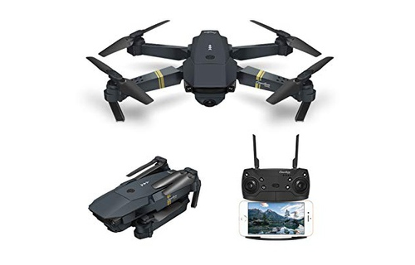
Đồng hồ nam | 6 | 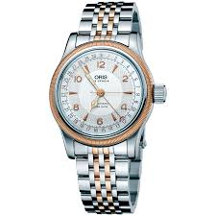
Đồng hồ nữ | 6 | 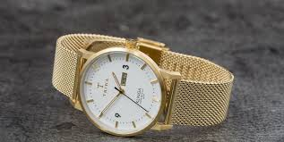
Đồng hồ bộ & cặp | 6 | 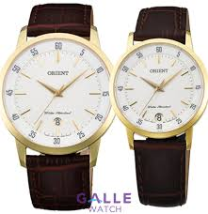
Đồng hồ trẻ em | 6 | 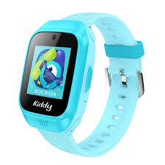
Phụ kiện đồng hồ | 6 | 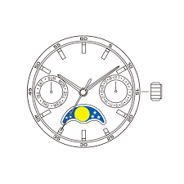
Bốt | 7 | 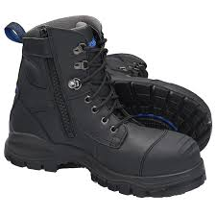
Giày thể thao/sneakers | 7 | 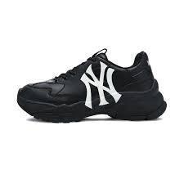
Giày sục | 7 | 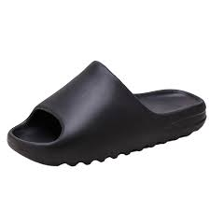
Giày tây lười | 7 | 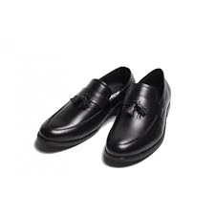
Giày oxfords & giày buộc dây | 7 | 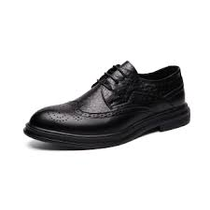
Xăng đan và dép | 7 | 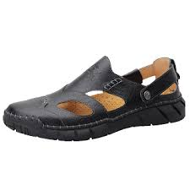
Phụ kiện giày dép | 7
Đồ gia dụng nhà bếp | 8 | 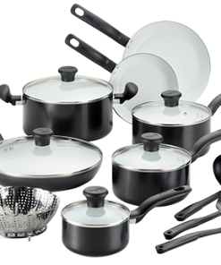
Đồ gia dụng lớn | 8 | 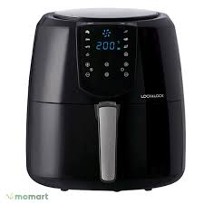
Máy hút bụi và thiết bị làm sạch | 8 | 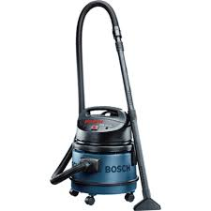
Quạt và máy nóng lạnh | 8 | 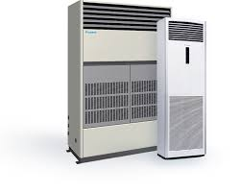
Thiết bị chăm sóc quần áo | 8 | 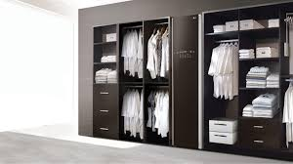
Vali | 9 | 
Túi du lịch | 9 | 
Phụ kiện du lịch | 9 | 
Dụng cụ thể thao và dã ngoại | 9 | 
Giày thể thao | 9 | 
Thời trang thể thao và dã ngoại | 9 | 
Xe đạp , xe điện | 10 | 
Mô tô, xe máy | 10 | 
Xê ô tô | 10 | 
Mũ bảo hiểm | 10 | 
Phụ kiện xe máy | 10 | 
Phụ tùng xem máy | 10 | 
Chăm sóc xe máy | 10 | 
Chăm sóc sửa chữa xe | 10 | 
Chăm sóc ô tô | 10 | 
Balo nam | 11 | 
Balo laptop nam | 11 | 
Túi và cặp đựng laptop | 11 | 
Túi chống sốc laptop | 11 | 
Túi tote nam | 11 | 
Cặp xách công sở nam | 11 | 
Ví cầm tay nam | 11 | 
Túi đeo chéo nam | 11 | 
Bóp ví nam | 11 | 
Đồ chơi mô hình | 12 | 
Đồ chơi giải trí | 12 | 
Đồ chơi giáo dục | 12 | 
Đồ chơi cho trẻ sơ sinh và trẻ nhỏ | 12 | 
Đồ chơi vận động và ngoài trời | 12 | 
Búp bê và đồ chơi nhồi bông | 12 | 
Thức ăn cho thú cưng | 13 | 
Phụ kiện cho thú cưng | 13 | 
Vệ sinh cho thú cưng | 13 | 
Quần áo và phụ kiện | 13 | 
Chăm sóc sức khỏe | 13 | 
Quần đùi | 14 | 
Chân váy | 14 | 
Quần jeans | 14 | 
Đầm /.váy | 14 | 
Váy cưới | 14 | 
Đồ liền thân | 14 | 
Áo khoác , áo choàng, vest | 14 | 
Áo len , cardigan | 14 | 
Hoodie và áo nhỉ | 14 | 
Đồ lót | 14 | 
Đồ ngủ | 14 | 
Đồ tập | 14 | 
Đồ truyền thống | 14 | 
Đồ hóa trang | 14 | 
Vải | 14 | 
Vớ/tất | 14 | 
khác | 14 | 
Đồ dung du lịch cho bé | 15 | 
Đồ dung ăn dặm cho bé | 15 | 
Phụ kiện cho mẹ | 15 | 
Chăm sóc sức khỏe mẹ | 15 | 
Đồ dùng phòng tắm | 15 | 
Đồ dung phòng ngủ | 15 | 
An toàn cho bé | 15 | 
Thực phẩm cho bé | 15 | 
chăm khóc sức khỏe bé | 15 | 
tã và bô em bé | 15 | 
đồ chơi | 15 | 
bộ và gói quà tặng | 15 | 
khác | 15 | 
sữa công thức trên 24 tháng | 15 | 
sữa công thức từ 0 – 24 tháng | 15 | 
Chăn , ga, gối và đệm | 16 | 
Đồ nội thất | 16 | 
Dụng cụ cầm tay | 16 | 
Trang trí nhà cửa | 16 | 
Dụng cụ và thiết bị tiện ích | 16 | 
Đồ dung nhà bếp và phòng ăn | 16 | 
Đèn | 16 | 
Ngoài trời và sân vườn | 16 | 
Tử đựng và hộp lưu trữ | 16 | 
Tắm và chăm sóc cơ thể | 17 | 
Chăm sóc tay , chân & móng | 17 | 
Chăm sóc tóc | 17 | 
Chăm sóc nam giới | 17 | 
Nước hoa | 17 | 
Trang điểm | 17 | 
Dụng cụ làm đẹp | 17 | 
Chăm sóc da mặt | 17 | 
Bộ sản phẩm làm đẹp | 17 | 
Thực phẩm chức năng | 18 | 
Vật tư y tế | 18 | 
Chăm sóc cá nhân | 18 | 
Hỗ trợ tình dục | 18 | 
khác | 18 | 
Bốt | 19 | 
Giày thể thao sneaker | 19 | 
Giày đế bằng | 19 | 
Giày cao gót | 19 | 
Giày đế xuồng | 19 | 
Xăng –đan và dép | 19 | 
Phụ kiện giày | 19 | 
Giày khác | 19 | 
Ba lô nữ | 20 | 
Cặp laptop | 20 | 
Ví dự tiệc và ví cầm tay | 20 | 
Túi đeo hông và túi đeo ngực | 20 | 
Túi tote | 20 | 
Túi quai xách | 20 | 
Túi đeo chéo và túi đeo vai | 20 | 
Ví/bóp nữ | 20 | 
Phụ kiện túi | 20 | 
Nhẫn | 21 | 
Bông tai | 21 | 
Khăn choàng | 21 | 
Găng tay | 21 | 
Phụ kiện tóc | 21 | 
Vòng tay và lắc tay | 21 | 
Lắc chân | 21 | 
Mũ | 21 | 
Dây chuyền | 21 | 
kính mắt | 21 | 
Kim loại quý | 21 | 
Thắt lung | 21 | 
Cà vạt và nơ cổ | 21 | 
Phụ kiện thêm | 21 | 
Bộ phụ kiện | 21 | 
Đồ ăn vặt | 22 | 
Đồ chế biến sẵn | 22 | 
Nhu yếu phẩm | 22 | 
Nguyên liệu nấu ăn | 22 | 
Đồ làm bánh | 22 | 
Sữa – trứng | 22 | 
Đồ uống | 22 | 
Ngũ cốc | 22 | 
Các loại bánh | 22 | 
Đồ uống có cồn | 22 | 
Bộ quà tặng | 22 | 
Quà lưu niệm | 23 | 
Sổ và giấy các loại | 23 | 
Nhạc cụ và phụ kiện âm nhạc | 23 | 
Màu , hoa cụ và đồ thủ công | 23 | 
Sách tiếng việt | 23 | 
Sách ngoại ngữ | 23 | 
Gói quà | 23 | 
Bút viết | 23 | 
Dụng cụ học sinh và văn phòng | 23 | 
Trang phục bé trai | 24 | 
Trang phục bé gái | 24 | 
Giày dép bé trai | 24 | 
Giày dép bé gái | 24 | 
Giặt giũ và chăm sóc nhà cửa | 25 | 
Giấy vệ sinh và khăn giấy | 25 | 
Vệ sinh nhà cửa | 25 | 
Vệ sinh bát đũa | 25 | 
Dụng cụ vệ sinh | 25 | 
Chất khử mùi , làm thờm | 25 | 
Thuốc diệt côn trùng | 25 | 
Túi , màng bọc thực phẩm | 25 | 
Bao bì , túi đựng rác | 25 | 
Nhà hàng và ăn uống | 26 | 
Sự kiện và giải trí | 26 | 
Nạp tiền vào tài khoản | 26 | 
Sức khỏe và sắc đẹp | 26 | 
Gọi xe | 26 | 
Khóa học | 26 | 
Du lịch và khách sạn | 26 | 
Mua sắm | 26 | 
Mã quà tặng shoppe | 26 | 
Thanh toán hóa đơn | 26 | 
Tiền điện tử | 26 | 
Thẻ game | 26 | 
Streaming | 26 | 

